Feuil1
Pièce | Prix (TTC) | Site | Référence | Code d'article | Image
Servomoteur | 11.80 € | https://www.gotronic.fr/art-servomoteur-es08ma-21059.htm#complte_desc | ES08MA | 33046 | 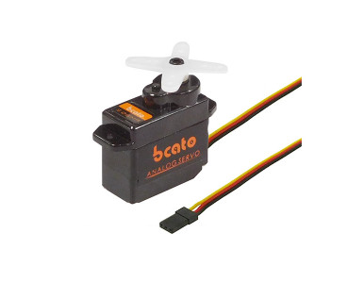
Moteur pas à pas | 29.90 € | https://www.gotronic.fr/art-moteur-pas-a-pas-plat-nema-flat01-34876.htm | NEMA-FLAT01 | 31150 | 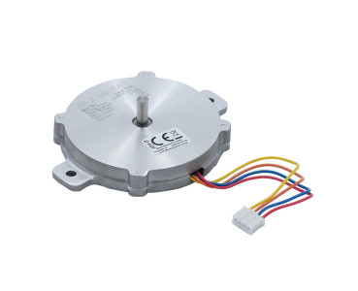
Dôme en plexiglas | 17.07 € | https://fr.aliexpress.com/item/32906108509.html |  |  | 